Conveyor_Box
Conveyor_Box

1. Conveyor_Box 구성
- 생성되는 박스의 수를 결정하는 데이터
- 생성된 박스의 이동 속도를 결정하는 데이터 - Box_Speed
- 생성된 박스의 간격을 정하는 데이터
- 생성이 시작되는 위치 - start_point
- 생성된 박스가 삭제되는 위치 -

2. Conveyor_Box 룰
- Start_Point를 배치 한 후 End_point 오브젝트를 배치한다. | 사이클 ex)
- 한 번의 사이클이 도는 동안 나오는 값들을 조절한다. | 5개의 상자가 10의 속도로 이동 생성
- 한번의 사이클은 (Box_Speed, Box_Count) 값에 의해서 결정된다. | 상자 간 간격은 5M
- 사이클의 마지막 상자가 생성된 후 바로 다시 사이클을 재생

3. 외형

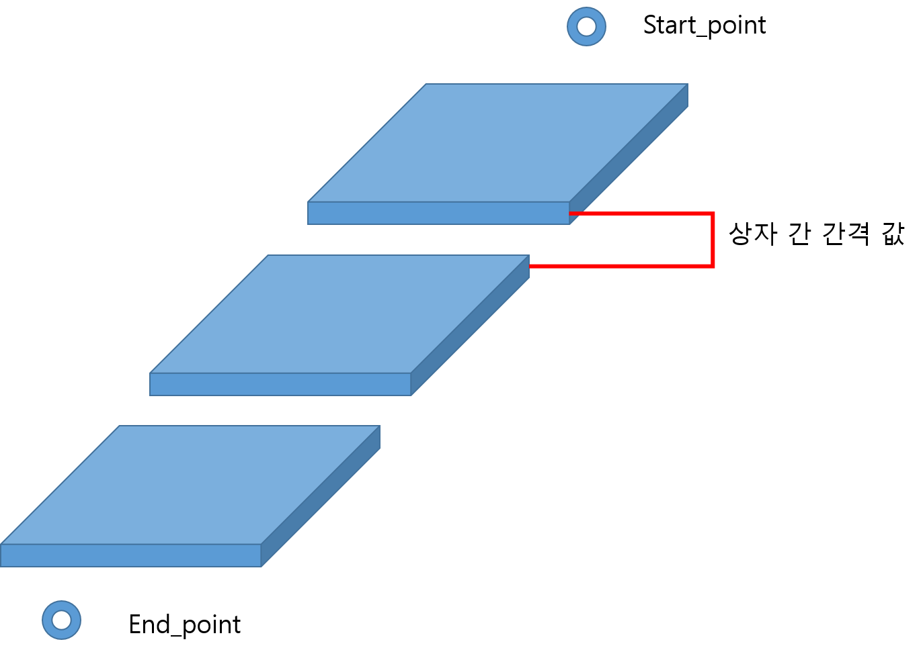

4. 예외 처리

